Sommaire
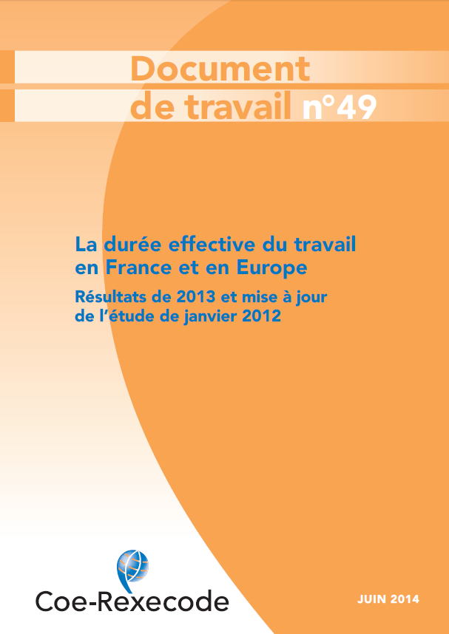
 | Tableaux statistiques sur la durée effective du travail dans les pays de l'Union européenne (1998-2013)

 | Annexe du document de travail N.49 (juin 2014)

 | Salariés à temps plein

 | Salariés à temps partiel

 | Ensemble des salariés

 | Non salariés à temps plein

 | Source Eurostat, « enquête Forces de travail ».

Document de travail en ligne sur coe-rexecodefr

